Приложение 3
Кейс №1 | Валидация корректных входных данных

Требования: ТЗ | Автор: Русинов С.Р. | Приоритет: Высокий | Компонент: Поиск

Предварительные условия
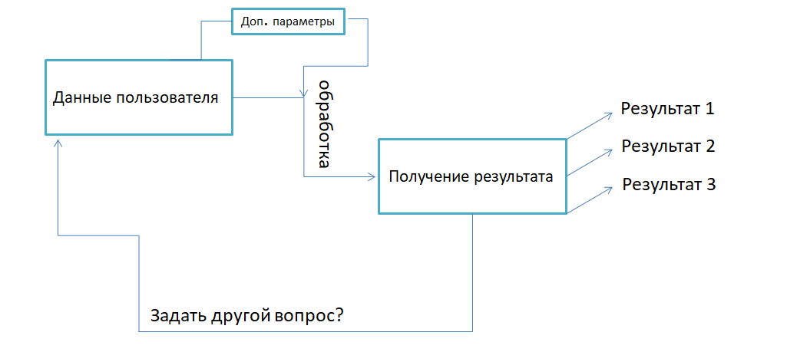
1. Открыта страница: https://horo.mail.ru/divination/tarot/cartomancy/1/

Шаги

1. Ввести в поле "Конкретный вопрос или предмет гадания" строку "Какой расклад на жизнь?"
2. В выпадающем списке "Срок предсказания" установить значение "неделя"
3. В выпадающем списке "Перетасовать колоду" установить значение "5"
4. Нажать кнопку "Гадать"
Ожидаемый результат

Результат получен успешно, нас перенаправило на страницу с составленным отчетом

Кейс №2 | Валидация корректных входных данных с числами

Требования: ТЗ | Автор: Русинов С.Р. | Приоритет: Высокий | Компонент: Поиск

Предварительные условия

1. Открыта страница: https://horo.mail.ru/divination/tarot/cartomancy/1/

Шаги

1. Ввести в поле "Конкретный вопрос или предмет гадания" строку "Пятница 13, будет удача?"
2. В выпадающем списке "Срок предсказания" установить значение "пара недель"
3. В выпадающем списке "Перетасовать колоду" установить значение "10"
4. Нажать кнопку "Гадать"
Ожидаемый результат

Результат получен успешно, нас перенаправило на страницу с составленным отчетом

